訓練実施施設
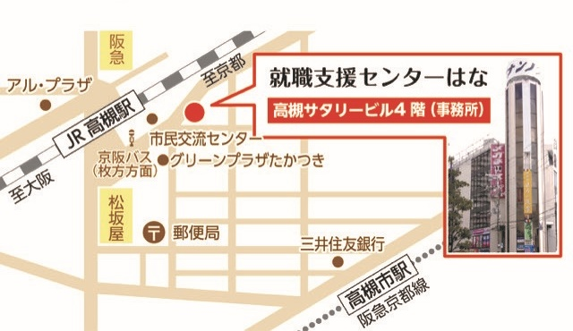
【訓練実施施設名】
 | 就職支援センターはな 高槻駅前校

【所在地】
 | 〒５６９－０８０３
 | 高槻市高槻町４番３号 高槻サタリービル ５階
 | ※事前説明会受付は同ビル４階、選考試験は同ビル３階にて行います

【電話番号】
 | ０７２－６８５－３３８０

【最寄り駅】
 | ＪＲ京都線 高槻駅（徒歩１分・距離０．２ｋｍ）
 | 阪急京都線 高槻市駅（徒歩８分・距離０．６ｋｍ）

【最寄り駅からの地図】

